Excel-tippek
 | Függőleges keresés mindkét irányból: Az FKERES és a Index/Hol.Van függvények az Excelben

 | E havi Excel-tippünkben bemutatjuk, hogyan alkalmazható az INDEX és a HOL.VAN függvény együttesen akkor, ha egy táblázat egyik oszlopában lévő adatot kikeresve egy másik oszlopban lévő adatot szeretnénk eredményül kapni. Ehhez általában a közismert FKERES függvényt szoktuk használni, azonban ennek a függvénynek számos korlátja van, amire a későbbiekben ki fogunk térni, valamint bemutatjuk, miért hasznosabb az INDEX / HOL.VAN kombinációt használni.

Emlékeztetőül nézzük meg a második lapon található törzsadattábla segítségével, hogyan is működik az FKERES (angolul VLOOKUP) függvény!

Keresési érték: A kitöltendő táblázatban a telephely azonosítója.
Példa: Adjuk meg az alábbi telephelyazonosítókhoz tartozó települést és árbevételt FKERES függvény segítségével!
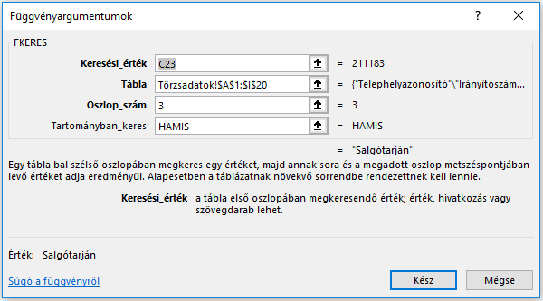

Tábla: A teljes táblázat, melyből az értékeket szeretnénk kikeresni. Jelen esetben a másik munkalapon lévő "Törzsadatok" tábla.
Itt fontos megkötés, hogy a kijelölt tábla első oszlopa mindig a keresési érték (jelen esetben a "Telephelyazonosító" kell legyen). Táblát kijelölhetünk nagyobb táblázaton belül is.
Telephelyazonosító | Település | Árbevétel (eFt)
211183 | Salgótarján | 3213
220776 | Mezőkövesd | 210
823430 | Mezőtúr | 3189
349336 | Tiszaföldvár | 705

Oszlop_szám: A kijelölt táblán belül hányadik oszlopban keressen. A Törzsadatok táblán belül a Települések oszlop a harmadik, így egy 3-as számot kell beírnunk.

A Tartományban_keres mezőbe a "HAMIS" értéket kell beírnunk, ha pontosan a táblázatban szereplő értéket szeretnénk eredményül kapni.

Az FKERES függvény korlátai

Az egyik legnagyobb hátránya az FKERES függvénynek, hogy mindig a kijelölt tábla bal első oszlopában tud keresni és ehhez viszonyítja azt az oszlopot, melyből a keresett értéket vissza szeretnénk kapni (ezért kell beírni, hányadik oszlopban szeretnénk keresni). Az FKERES függvény tehát a keresési érték oszlopához képest csak jobb oldali oszlopokban tud keresni.

Az FKERES függvénybe konstans számként kell beírni azt, hogy hányadik oszlopból szeretnénk visszakapni az eredményt. Ha új oszlopot szúrunk be / törlünk ki a kijelölt táblázatban, vagy csak módosítani szeretnénk az oszlopsorrendet, a függvény által visszaadott érték is elcsúszhat a korábban beírt oszlopszám miatt. Ebben az esetben újra be kell írnunk azt az oszlopszámot, amelyből szeretnénk visszakapni az értéket.

Ha egy érték alapján több oszlopból szeretnénk keresni, mindannyiszor be kell írnunk a függvényt és meg kell számolnunk az oszlopokat. Képzeljük el, hogy egy kiterjedt táblázat (pl. 30-40 oszlop) esetén hogyan számolnánk meg az oszlopokat.

Az INDEX és a HOL.VAN függvény használata

A HOL.VAN (angolul: MATCH) függvény

A HOL.VAN függvény hasonlóan működik, mint az FKERES. Egy általunk megadott értéket keres meg egy kijelölt tartományon belül, azonban eredményként az adott tartományon belüli sorszámát (legyen az oszlop vagy sor) adja vissza. Fontos, hogy az adott tartomány mindig egy sor vagy egy oszlop lehet.

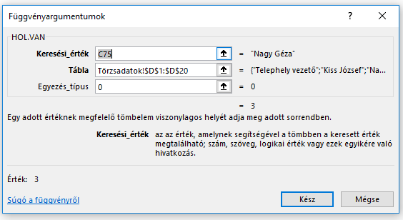
Keresési érték: Az érték, melynek sorszámát szeretnénk megkapni az oszlopon vagy soron belül.

Példa

Tábla: Ki kell jelölni az oszlopot vagy sort, ahol az érték sorszámát szeretnénk kikeresni.
Telephelyvezetők | Sorszám
Nagy Géza | 3
Weisz János | 7
Szakács Bernadett | 13
Egyezés típus: Pontos egyezéshez ide szintén "HAMIS" vagy 0 értéket kell írni.
Miklósi György | 16

Az INDEX (angolul: INDEX) függvény egy kijelölt tartományban megadott sor és oszlop számának metszetében lévő értékét adja eredményül. Tehát egy, már megadott sor és oszlop szám alapján ad vissza konkrét értéket.

Szeretnénk tudni a táblázat 3-adik sorának telephelyazonosítóját (Telephelyazonosítók: 1-es oszlop): |  |  |  |  | 988367

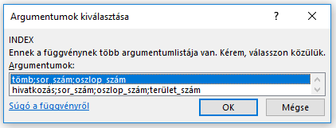
1 | Telephelyazonosító | Irányítószám | Település | Telephely vezető
2 | 616173 | 1106 | Budapest | Kiss József
3 | 988367 | 1172 | Budapest | Nagy Géza
4 | 563626 | 1043 | Budapest | Jakab Kornél
5 | 196463 | 2013 | Pomáz | Gál Erika
6 | 168232 | 2030 | Érd | Mosonyi Szilvia
7 | 200663 | 2475 | Kápolnásnyék | Weisz János
8 | 320062 | 2921 | Komárom | Tóth Géza
9 | 211183 | 3109 | Salgótarján | Kiss Kamilla

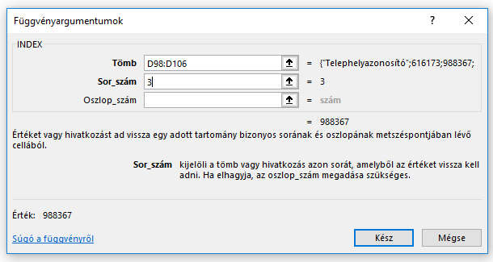
Mivel adattömbön (cellatartományon) belül szeretnénk keresni, jelöljük ki az első sort!

Tömb: A tartomány, ahol az értéket keressük. Jelen esetben elég azt az oszlopot (Telephelyazonosító) kijelölnünk, ahol az értéket keressük.
Fontos, hogy ha csak egy oszlopot jelölünk ki, nem kell oszlopszámot beírni.

Az INDEX és a HOL.VAN függvény kombinálása

Az előbbi példákban külön-külön mutattuk be a két függvényt, azonban ha kombináljuk őket, egy jóval sokoldalúbb eszközt kapunk, mellyel könnyedén átléphetünk az FKERES korlátjain.

A fenti példákat együtt nézve már láthatunk egy lehetséges megoldást arra, ha meg szeretnénk keresni a telephelyvezetők közül "Nagy Gézához" tartozó telephely azonosítóját. Ha megnézzük a "Törzsadatok" munkalapon, a telephelyek azonosítója a telephelyvezetők nevétől balra van, így FKERES függvénnyel nem tudnánk kikeresni a megfelelő értéket.

Nézzünk meg egy konkrét példát!
Szeretnénk megkapni az alábbi telephelyvezetőkhöz tartozó telephelyazonosítókat:
A vezetők nevére kell keresnünk, viszont a telephelyazonosítók tőlük balra találhatóak. Ebben az esetben az FKERES nem fog működni, hiszen csak a keresési értékektől (nevek) jobbra lévő oszlopokban tud keresni.

A HOL.VAN függvénnyel meghatározzuk a keresési értékek helyét a keresési értékek oszlopában. Fontos, hogy csak azt az oszlopot jelöljük ki, melyben a keresési értékek szerepelnek. Így megkapjuk azokat a "sorértékeket", amelyek alapján azonosítjuk a sort a későbbiekben.

Kövesdi László | 11
Kiss József | 2
Nagy Géza | 3
Jakab Kornél | 4
Gál Erika | 5
Mosonyi Szilvia | 6
Weisz János | 7
Havas István | 18
Papp Imre | 19
Illés László | 20

Ezután megnézzük, melyik oszlopból szeretnénk megkapni a nevekhez tartozó értékeket. Ez lesz most a "Telephelyazonosító" oszlop. Itt nyer értelmet a második fenti példa, ahol arra voltunk kíváncsiak, milyen érték szerepel az adott oszlop adott sorában.

Nézzük is rögtön az első sort!

Telephelyvezető | Telephelyazonosító
Kövesdi László | 220776 |  | Szeretnénk tudni, milyen érték szerepel a "Telephelyazonosító" oszlop 11. sorában |  |  |  | Ehhez fogjuk használni az INDEX függvényt.

Telephelyvezető | Telephelyazonosító
Kövesdi László | 220776 |  | Mivel nem szeretnénk minden esetben beírni a sorszámokat az előző táblából, ezért (ahogy az Excelben szokás) magát a függvényt írjuk be. Ez a másolhatóságot is biztosítja.

 |  |  | INDEX(Törzsadatok!A1:A20;11) |  | A 11 helyett rögtön betettük a korábbi HOL.VAN függvényt.

 |  |  | INDEX(Törzsadatok!$A$1:$A$20;HOL.VAN(C173;Törzsadatok!$D$1:$D$20;0))

Adjuk meg a felsorolt telephelyvezetőkhöz tartozó telephelyazonosítókat és a település nevét:

A függvénykombináció használatának egy másik módja, ha a HOL.VAN függvényt egy segédtáblába írjuk.
Ezzel sok időt takaríthatunk meg, hiszen elég egyszer használnunk és az INDEX függvénybe egyszerű cellahivatkozással illesztjük be.
A táblázatban a Sorszám oszlopba írjuk a HOL.VAN függvénnyel kikeresett sorszámokat.
Fontos megemlíteni, hogy ezt a segédoszlopot a munkafüzeten belül bárhova tehetjük és hivatkozhatunk rá.
Telephelyvezető | Sorszám | Telephelyazonosító | Település
Kövesdi László | 11 | 220776 | Mezőkövesd
Kiss József | 2 | 616173 | Budapest
Nagy Géza | 3 | 988367 | Budapest
Jakab Kornél | 4 | 563626 | Budapest
Összegezve a lépéseket:
1. A sorszám oszlopba kiszámítjuk a telephelyvezetők sorszámait az oszlopon belül (ez lesz a segédtábla).
2. INDEX függvény segítségével megadjuk a telepazonosítót és a település nevét. A sorszám megadásánál a Sorszám oszlopbeli értékre hivatkozunk.
Gál Erika | 5 | 196463 | Pomáz
Mosonyi Szilvia | 6 | 168232 | Érd
Weisz János | 7 | 200663 | Kápolnásnyék
Havas István | 18 | 937091 | Békéscsaba
Papp Imre | 19 | 245577 | Kerekegyháza
Illés László | 20 | 150177 | Szekszárd

Példa
A település oszlop után keressük ki az alábbi cégvezetőkhöz tartozó pénzügyi adatokat (Árbevétel, Költségek, Eredmény).
Mivel az INDEX/HOL.VAN függvényben nem konstans érték a beírt oszlopszám, így arra is lehetőségünk nyílik, hogy a másolhatóság révén egymás után lévő oszlopokban keressünk.

Az árbevétel oszlop függvényében rögzítsük a sorszámot:
(INDEX(Törzsadatok!G1:G20;'Excel-tippek'!$D$204;)
Jobbra másoljuk végig a függvényt!
Fontos, hogy az oszlopok a törzsadattáblában is egymás után következzenek.
Telephelyvezető | Sorszám | Telephelyazonosító | Település | Árbevétel (eFt) | Összesített költségek (eFt) | Eredmény (eFt)
Kövesdi László | 11 | 220776 | Mezőkövesd | 9020 | -8064 | 956
Kiss József | 2 | 616173 | Budapest | 65064
Nagy Géza | 3 | 988367 | Budapest | 59626
Jakab Kornél | 4 | 563626 | Budapest | 71665
Gál Erika | 5 | 196463 | Pomáz | 1695
Ha végigmásoltuk jobbra, oldjuk fel a sorszámok rögzítését!
Rögzítsük az oszlophoz tartozó táblákat a lemásolt függvényekben!
Így már lefele is végig tudjuk másolni a függvényt.
Mosonyi Szilvia | 6 | 168232 | Érd | 5554
Weisz János | 7 | 200663 | Kápolnásnyék | 7064
Havas István | 18 | 937091 | Békéscsaba | 84437
Papp Imre | 19 | 245577 | Kerekegyháza | 7305
Illés László | 20 | 150177 | Szekszárd | 5052

Miért érdemes tehát az INDEX / HOL. VAN függvényt használni az FKERES helyett?

A kijelölt tábla mindkét oldaláról tud értéket visszaadni.
Beszúrhatunk új oszlopot / törölhetünk már meglévő oszlopot / módosíthatjuk az oszlopsorrendet anélkül, hogy át kellene írnunk a függvényt.
Könnyebb másolhatóság: kiterjedt táblázatoknál egyszerűbb használat, mint minden oszlophoz FKERES-t írni.
Nagyobb rekordszámú (több tíz-, százezer soros) táblázatoknál az FKERES függvény használata jelentős lassulást okozhat Excelben.

Mi a helyzet, ha a listában több ugyanolyan elem van?
Fontos megemlíteni, hogy az FKERES és a HOL.VAN függvények a kijelölt tartományon belül mindig egy megadott érték első előfordulását adják eredményül. Sajnos, ennél a két függvénynél nincs olyan lehetőség, amely különbséget tenne azonos értékek között. Természetesen létezhetnek különböző megkerülő megoldások, ezekre azonban jelen cikkünkben nem térünk ki.

Láthattuk a települések listában, hogy Budapest többször is szerepel. Nézzük meg mit ad ki eredményül a HOL.VAN függvény:

Budapest | 2 |  | A függvény a 2. sorszámot adja eredményül, holott a 3. és a 4. sorszámon is Budapest szerepel.

Készítette: Vadász Tibor (Tibor.Vadasz@horvath-partners.com)

